Gymnasialempfehlung
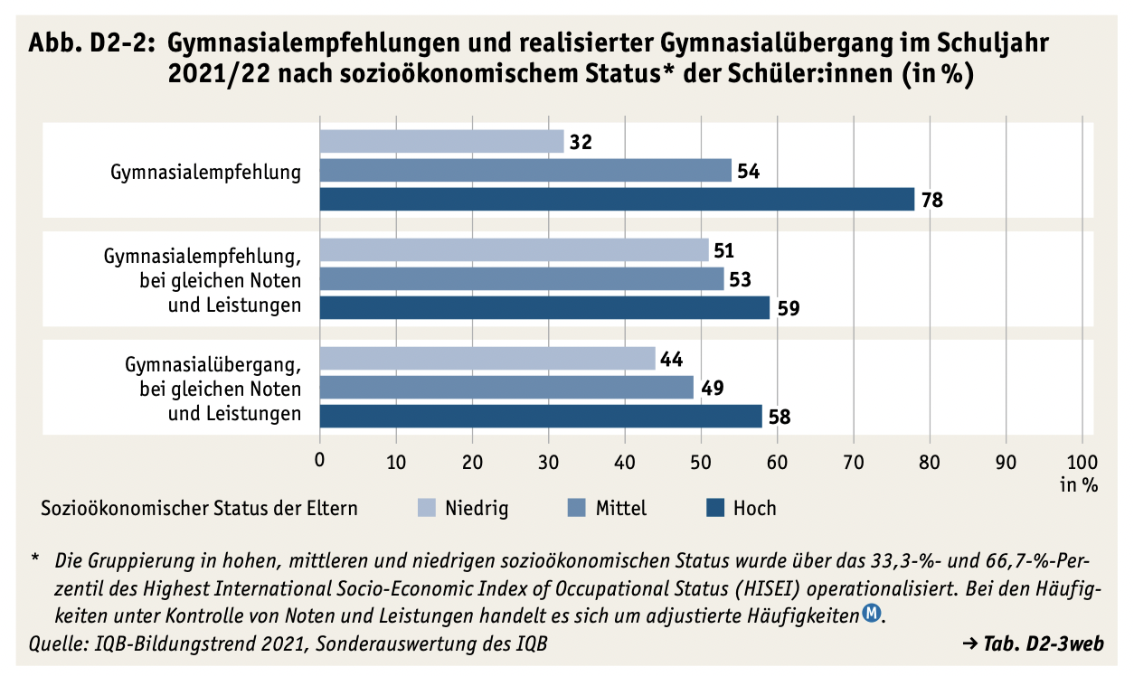
Tab. D2-3web: Gymnasialempfehlungen und realisierter Gymnasialübergang im Schuljahr 2021/22 nach sozioökonomischem Status* der Schüler:innen (in %)
Empfehlung für Gymnasium | Sozioökonomischer Status der Eltern
 | Niedrig | Mittel | Hoch
 | in %
Gymnasialempfehlung | 32.0 | 54.0 | 78.0
Gymnasialempfehlung, bei gleichen Noten und Leistungen | 51.0 | 53.0 | 59.0
Gymnasialübergang, bei gleichen Noten und Leistungen | 44.0 | 49.0 | 58.0
Quelle: IQB-Bildungstrend 2021, Sonderauswertung

